Graf 1
delež (%)
 | enota | Gorenjska | Goriška | JV Slo | Koroška | Obalno-kraška | Osrednjeslovenska | Podravska | Pomurska | Posavska | Prim.-notransjka | Savinjska | Zasavska | Slovenija
mala (50-1000) | % | 8.7 | 17.4 | 8.4 | 15.8 | 1.6 | 4.2 | 2.7 | 7.5 | 20.3 | 7.2 | 8.8 | 27.2 | 7.7
srednja (1000-10.000) | % | 28.2 | 28.1 | 30.0 | 59.2 | - | 10.5 | 22.6 | 22.4 | 28.9 | 35.8 | 20.4 | 49.4 | 21.8
velika (>10.000) | % | 57.2 | 46.8 | 55.4 | - | 90.0 | 81.5 | 67.2 | 67.0 | 41.8 | 56.9 | 60.2 | 20.0 | 63.7
brez nadzora | % | 5.9 | 7.7 | 6.2 | 25.0 | 8.5 | 3.8 | 7.5 | 3.1 | 8.9 | 0.1 | 10.5 | 3.4 | 6.8

ZD05-3
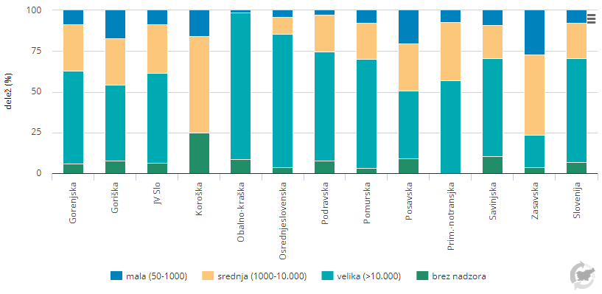

Graf 2
Število oskrbovalnih območij
 | Enota | 2004 | 2005 | 2006 | 2007 | 2008 | 2009 | 2010 | 2011 | 2012 | 2013 | 2014 | 2015 | 2016 | 2017 | 2018 | 2019
50-500 | št. | 706 | 721 | 692 | 697 | 695 | 688 | 669 | 634 | 597 | 583 | 544 | 569 | 572 | 576 | 571 | 573
501-1.000 | št. | 85 | 90 | 90 | 91 | 102 | 102 | 113 | 108 | 111 | 105 | 102 | 105 | 101 | 94 | 92 | 91
1.001 - 5.000 | št. | 112 | 109 | 111 | 111 | 110 | 105 | 108 | 111 | 115 | 118 | 119 | 120 | 114 | 114 | 111 | 111
5.001 - 10.000 | št. | 32 | 32 | 32 | 31 | 33 | 33 | 32 | 33 | 32 | 32 | 31 | 32 | 30 | 29 | 30 | 29
10.001 - 20.000 | št. | 22 | 24 | 23 | 24 | 26 | 27 | 28 | 28 | 31 | 31 | 27 | 29 | 30 | 30 | 32 | 33
20.001 - 50.000 | št. | 15 | 14 | 15 | 16 | 13 | 12 | 12 | 11 | 11 | 11 | 16 | 17 | 18 | 18 | 17 | 16
50.001 - 100.000 | št. | 4 | 4 | 4 | 3 | 4 | 5 | 5 | 5 | 5 | 5 | 4 | 4 | 4 | 4 | 4 | 4
> 100.000 | št. | 1 | 1 | 1 | 1 | 1 | 1 | 1 | 1 | 1 | 1 | 1 | 1 | 1 | 1 | 1 | 1

ZD05-2
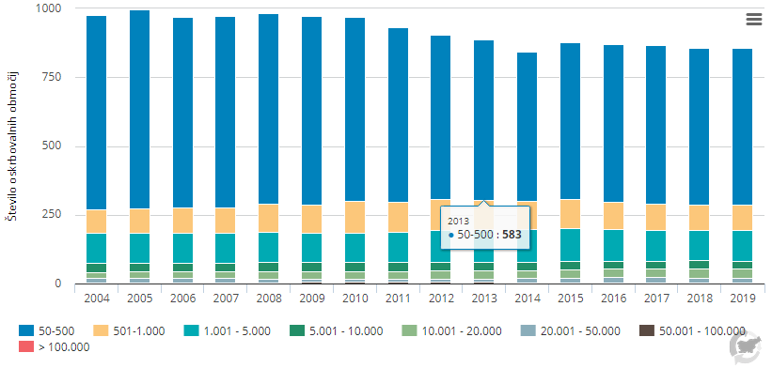

Graf 3
Število izpostavljenih prebivalcev
Pesticidi | 2004 | 2005 | 2006 | 2007 | 2008 | 2009 | 2010 | 2011 | 2012 | 2013 | 2014 | 2015 | 2016 | 2017 | 2018 | 2019
Število izpostavljenih prebivalcev | 183,881 | 151,297 | 36,999 | 53,544 | 100,689 | 98,611 | 183,690 | 83,996 | 105,443 | 21,686 | 6,512 | 33,975 | 29,400 | 28,869 | 1,533 | 1,130

VD08-5
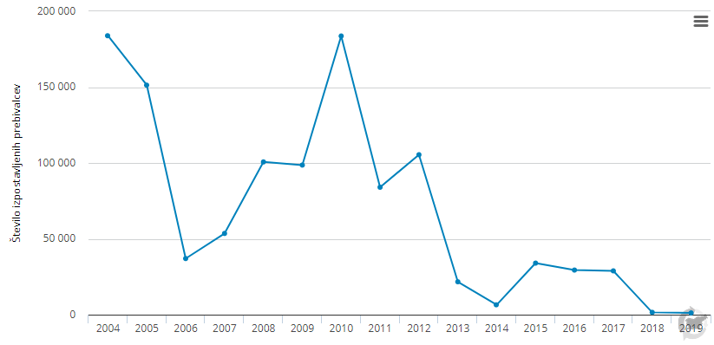

Graf 4
Število obolelih
Zdravstvena regija | Enota | 2009 | 2010 | 2011 | 2012 | 2013 | 2014 | 2015 | 2016 | 2017 | 2018 | 2019
Celje | št. | - | - | - | - | - | - | - | - | - | - | -
Koper | št. | - | - | - | - | - | - | - | - | - | - | -
Kranj | št. | - | - | 91 | - | 9 | - | - | - | - | - | -
Ljubljana | št. | - | 52 | 152 | 44 | - | 5 | - | 50 | - | - | -
Maribor | št. | - | - | 20 | - | - | - | - | - | - | - | -
Murska Sobota | št. | - | - | - | - | - | - | - | - | - | - | -
Nova Gorica | št. | - | - | - | - | - | - | - | - | - | - | -
Novo mesto | št. | - | - | - | - | - | - | - | - | - | - | -
Ravne na Koroškem | št. | - | - | - | - | - | - | - | 355 | - | - | -
Skupaj | št. | - | 52 | 263 | 44 | 9 | 5 | - | 405 | - | - | -

ZD04-2
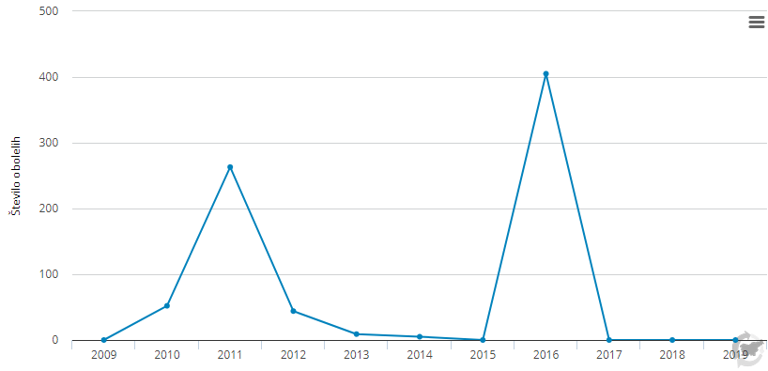

Graf 5
delež izpostavljenih otrok (%)
 | Enota | 2008 | 2009 | 2010 | 2011 | 2012 | 2013 | 2014 | 2015 | 2016 | 2017 | 2018 | 2019
0-20 µg/m3 | % | 0 | 0 | 0 | 0 | 0 | 8 | 12 | 0 | 10 | 8 | 17 | 0
21-30 µg/m3 | % | 70 | 85 | 72 | 36 | 88 | 91 | 88 | 91 | 83 | 92 | 81 | 47
31-40 µg/m3 | % | 27 | 15 | 28 | 64 | 12 | 1 | 0 | 9 | 7 | 0 | 2 | 53
> 41 µg/m3 | % | 3 | 0 | 0 | 0 | 0 | 0 | 0 | 0 | 0 | 0 | 0 | 0

ZD03-1
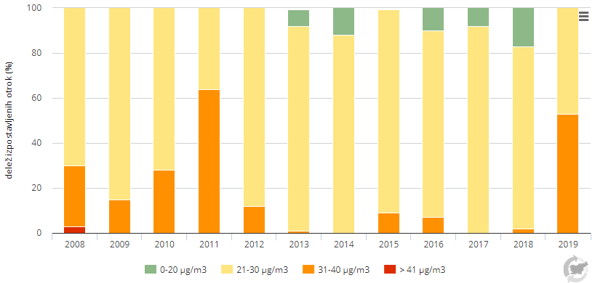

Graf 6
število smrti/100.000 prebivalcev
Teritorialna enota | Enota | 1999 | 2000 | 2001 | 2002 | 2003 | 2004 | 2005 | 2006 | 2007 | 2008 | 2009 | 2010 | 2011 | 2012 | 2013 | 2014 | 2015 | 2016 | 2017 | 2018 | 2019
Vzhodna Slovenija | število smrti/100.000 prebivalcev | 88.7 | 77.5 | 69.0 | 74.5 | 84.8 | 80.1 | 75.3 | 64.2 | 54.8 | 59.7 | 70.4 | 69.9 | 68.4 | 75.6 | 77.0 | 68.7 | 68.8 | 69.2 | 69.4 | 61.1 | 57.2
Zahodna Slovenija | število smrti/100.000 prebivalcev | 66.6 | 69.6 | 65.0 | 65.8 | 71.4 | 64.9 | 63.5 | 58.5 | 49.6 | 52.3 | 59.9 | 53.3 | 52.6 | 65.5 | 59.7 | 50.2 | 59.4 | 55.6 | 53.6 | 42.2 | 50.6
Slovenija | število smrti/100.000 prebivalcev | 78.6 | 73.9 | 67.2 | 70.5 | 78.6 | 73.1 | 69.9 | 61.6 | 52.4 | 56.2 | 61.8 | 54.6 | 58.3 | 67.4 | 64.8 | 55.9 | 63.3 | 61.3 | 61.9 | 52.2 | 51.5

ZD18-1
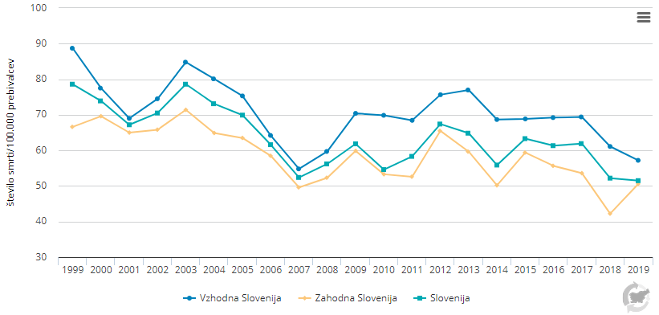

Graf 7
SOMO35
merilno mesto | Enota | 2004 | 2005 | 2006 | 2007 | 2008 | 2009 | 2010 | 2011 | 2012 | 2013 | 2014 | 2015 | 2016 | 2017 | 2018 | 2019
Ljubljana Bežigrad | micro g/m3.d | 6588 | 6645 | 5984 | 6326 | 6267 | 5766 | 5094 | 5353 | 5933 | 6401 | 5435 | 5159 | 4614 | 5740 | 5699 | 5916
Celje | micro g/m3.d | 6523 | 6475 | 5495 | 5979 | 5562 | 4944 | 4640 | 5249 | 6101 | 6263 | 5420 | 4789 | 4343 | 4967 | 5060 | 5472
Hrastnik | micro g/m3.d | 6316 | 6277 | 5692 | 5862 | 5496 | 4819 | 4907 | 5690 | 6487 | 6372 | 5615 | 5290 | 4840 | 5545 | 5481 | 4109
Nova Gorica | micro g/m3.d | 8240 | 8382 | 7179 | 7256 | 6631 | 5872 | 5479 | 6663 | 7792 | 8379 | 7295 | 7035 | 6495 | 7097 | 6791 | 7139
Koper | micro g/m3.d |  |  |  |  |  | 8164 | 8314 | 8763 | 9277 | 9652 | 9096 | 8841 | 8334 | 8551 | 8348 | 8343
Maribor | micro g/m3.d | 2969 | 2692 | 1951 | 2259 | 2358 | 2308 | 2197 | 1912 | 2070 | 1977 | 2779 |  | 5142 | 5728 | 6167 | 6445
Zagorje | micro g/m3.d | 3625 | 3828 | 3113 | 3411 | 2926 | 2321 | 2212 | 3099 | 3998 | 4423 | 3813 | 3654 | 3220 | 3721 | 3372 | 3634
Trbovlje | micro g/m3.d | 4438 | 4697 | 3947 | 4717 | 4276 | 4119 | 4123 | 4798 | 5110 | 4939 | 4407 | 4250 | 4042 | 4806 | 4708 | 5197
Iskrba | micro g/m3.d | 8042 | 8404 | 8210 | 8588 | 8199 | 7612 | 7180 | 6815 | 7113 | 6943 | 6845 | 6213 | 5849 | 6880 | 6095 | 7484
Otlica | micro g/m3.d |  |  |  |  | 11722 | 10452 | 9561 | 9960 | 10434 | 9817 | 8845 | 8101 | 8184 | 8880 | 9166 | 9870
Murska Sobota Rakičan | micro g/m3.d | 7753 | 7448 | 6075 | 6248 | 5863 | 5483 | 5187 | 6027 | 6806 | 7132 | 5980 | 4997 | 4670 | 5525 | 6668 | 7011
Krvavec | micro g/m3.d | 13822 | 13897 | 13363 | 13579 | 13192 | 12776 | 12592 | 12831 | 13257 | 13756 | 13197 | 12491 | 11336 | 11890 | 11835 | 12300

ZD29-1
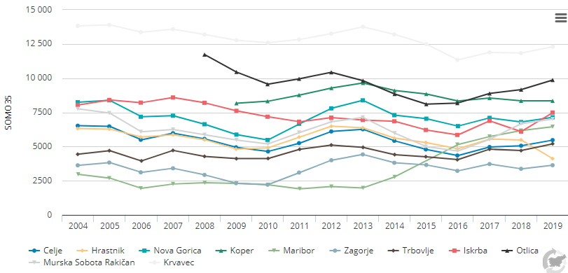

Graf 8
povprečna temperatura
datum | Enota | 2019-06-08 | 2019-06-09 | 2019-06-10 | 2019-06-11 | 2019-06-12 | 2019-06-13 | 2019-06-14 | 2019-06-15 | 2019-06-16 | 2019-06-17 | 2019-06-18 | 2019-06-19 | 2019-06-20 | 2019-06-21 | 2019-06-22 | 2019-06-23 | 2019-06-24 | 2019-06-25 | 2019-06-26 | 2019-06-27 | 2019-06-28 | 2019-06-29
Dnevno število umrlih | število umrlih | 52 | 38 | 58 | 50 | 53 | 45 | 42 | 49 | 59 | 53 | 65 | 55 | 52 | 46 | 58 | 50 | 47 | 40 | 57 | 62 | 44 | 40
Dnevna psevdo ekvivalentna temperatura | °C | 53.5 | 53 | 61.4 | 64 | 64.4 | 57.6 | 57.5 | 62.1 | 62 | 56.4 | 56.9 | 59.6 | 60.1 | 57.5 | 57.5 | 57.8 | 58.7 | 64.7 | 65 | 71.2 | 54.1 | 52.3

ZD20-1
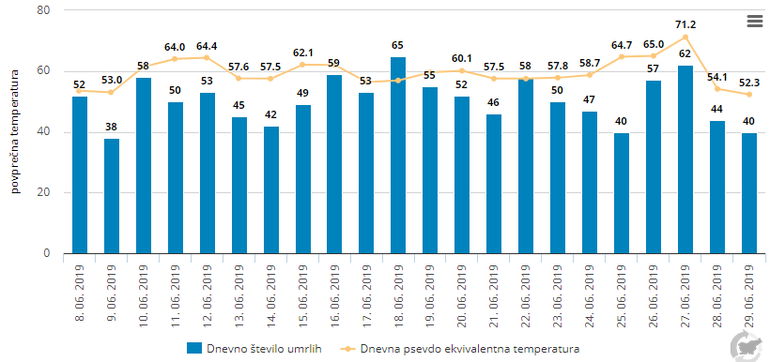

Graf 9
prijavljeni primeri | Enota | 2010 | 2011 | 2012 | 2013 | 2014 | 2015 | 2016 | 2017 | 2018 | 2019
prijavljeni primeri lymske borelioze | število | 4917 | 5552 | 4943 | 6938 | 3890 | 3742 | 4273 | 4534 | 7543 | 3939
prijavljeni primeri klopnega meningoencafalitisa | število | 166 | 247 | 164 | 309 | 101 | 62 | 83 | 102 | 153 | 112

ZD25-1
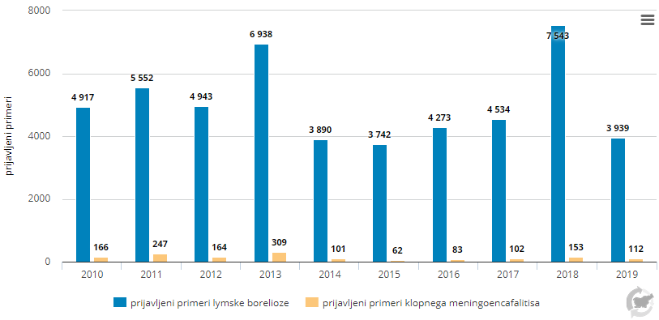

Graf 10
Kategorija živil | Enota | Zrna in izdelki | Zelenjava in izdelki | Škrobnate korenine in gomolji | Stročnice, oreščki, oljna semena | Sadje in sadni izdelki | Meso in užitna drobovina | Ribe in morska hrana | Mleko in mlečni izdelki | Jajca in izdelki | Sladkor in sladkorni izdelki | Maščobe in olja | Sadni in zelenjavni sokovi | Brezalkoholne pijače | Alkoholne pijače | Pitna voda | Zelišča, začimbe in dišave | Otroška hrana | Živila za posebne prehranske namene | Sestavljena živila | Prigrizki, deserti in podobno
Slovenija | mg/kg | 0.022 | 0.028 | 0.012 | 0.018 | 0.014 | 0.052 | 0.040 | 0.002 |  | 0.038 | 0.010 | 0.018 |  | 0.013 | 0.001 | 0.022 | 0.014 | 0.383
EU | mg/kg | 0.029 | 0.061 | 0.019 | 0.034 | 0.015 | 0.096 | 0.058 | 0.010 | 0.012 | 0.038 | 0.020 | 0.010 | 0.013 | 0.021 | 0.006 | 0.224 | 0.012 | 0.701 | 0.036 | 0.026

ZD15-1
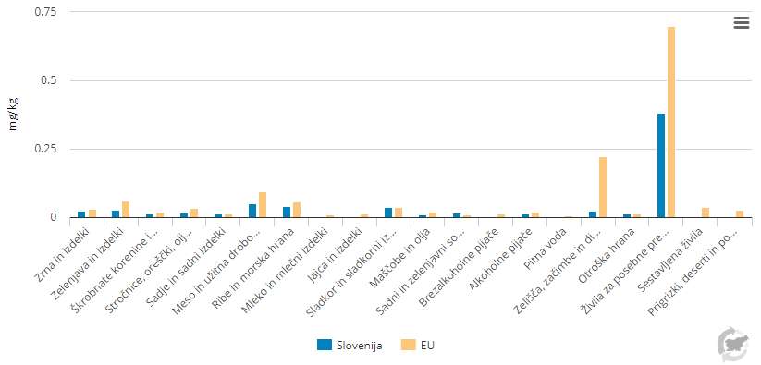

Graf 11
Kategorija živil | Enota | Zrna in izdelki | Zelenjava in izdelki | Škrobnate korenine in gomolji | Stročnice, oreščki, oljna semena | Sadje in sadni izdelki | Meso in užitna drobovina | Ribe in morska hrana | Mleko in mlečni izdelki | Jajca in izdelki | Sladkor in sladkorni izdelki | Maščobe in olja | Sadni in zelenjavni sokovi | Brezalkoholne pijače | Alkoholne pijače | Pitna voda | Zelišča, začimbe in dišave | Otroška hrana | Živila za posebne prehranske namene | Sestavljena živila | Prigrizki, deserti in podobno
Slovenija | mg/kg | 0.038 | 0.025 | 0.037 | 0.046 | 0.006 | 0.087 | 0.117 | 0.001 |  | 0.042 |  |  |  |  | 0.00007 | 0.018 | 0.012 | 0.056
EU | mg/kg | 0.027 | 0.051 | 0.020 | 0.192 | 0.004 | 0.137 | 0.105 | 0.006 | 0.003 | 0.030 | 0.005 | 0.004 | 0.002 | 0.001 | 0.00021 | 0.050 | 0.008 | 0.075 | 0.031 | 0.017

ZD15-2
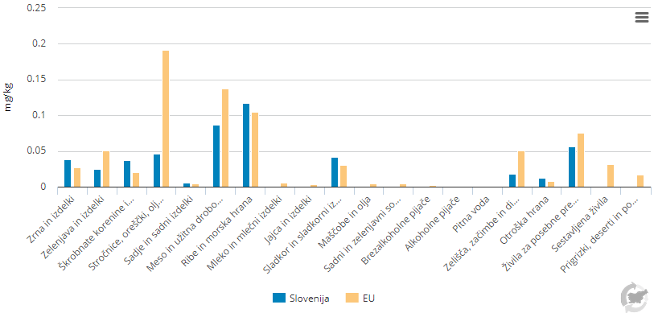

Graf 12
delež otrok (%)
 | Enota | 2004 | 2005 | 2006 | 2007 | 2008 | 2009 | 2010 | 2011 | 2012 | 2013 | 2014 | 2015 | 2016 | 2017 | 2018 | 2019
več kot 100 µg/l | % | 85.00 | 55.00 | 50.00 | 46.00 | 21.00 | 18.00 | 9.00 | 9.00 | 14.00 | 10.00 | 17.00 | 12.00 | 8.00 | 20.00 | 16.00 | 5.00
50 µg/l in več ter manj kot 100 µg/l | % | 10.00 | 26.00 | 26.00 | 30.00 | 47.00 | 34.00 | 19.00 | 35.00 | 35.00 | 25.00 | 35.00 | 33.00 | 34.00 | 38.00 | 33.00 | 28.00
manj kot 50 µg/l | % | 5.00 | 19.00 | 24.00 | 24.00 | 33.00 | 49.00 | 72.00 | 56.00 | 51.00 | 66.00 | 49.00 | 55.00 | 58.00 | 42.00 | 51.00 | 68.00

ZD17-1
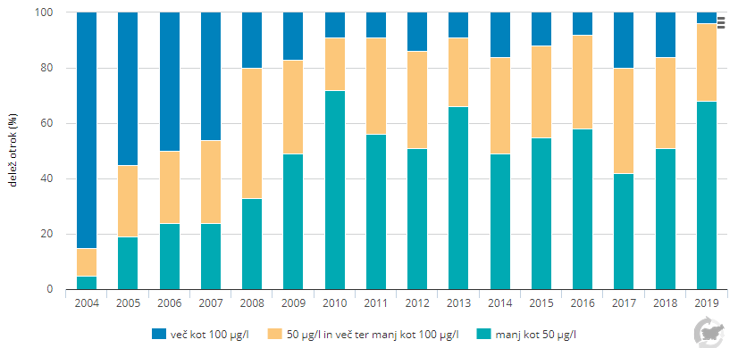

Graf 13
prijavljeni izbruhi okužb s hrano
Mesto pojava | Enota | 2014 | 2015 | 2016 | 2017 | 2018 | 2019
Obrat javne prehrane | Št. prijavljenih izbruhov | 0 | 0 | 0 | 1 | 0 | 0
Gostinski obrat, hotel | Št. prijavljenih izbruhov | 3 | 0 | 5 | 1 | 0 | 0
Gospodinjstvo | Št. prijavljenih izbruhov | 1 | 0 | 1 | 0 | 0 | 0
Bolnišnica, dom starejših občanov, zdravilišče, vrtci, šola, drugo | Št. prijavljenih izbruhov | 4 | 2 | 1 | 0 | 0 | 1
Skupaj | Št. prijavljenih izbruhov | 8 | 2 | 7 | 2 | 0 | 1

ZD19-1
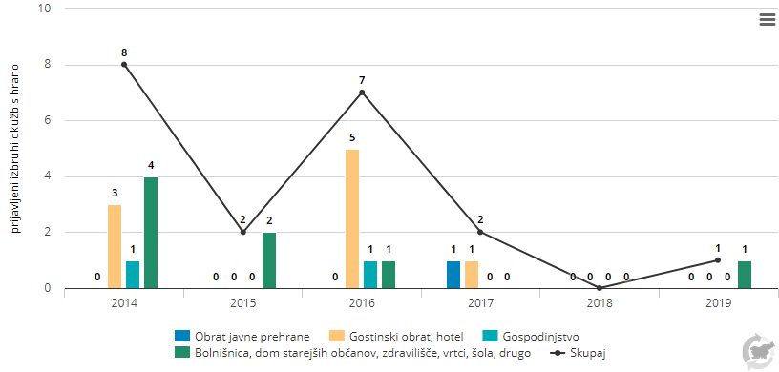

Graf 14
Incidenca ČNB
Vse prijave ČNB | Enota | 2010 | 2011 | 2012 | 2013 | 2014 | 2015 | 2016 | 2017 | 2018 | 2019
VSE PRIJAVE ČNB | št. prijav/100.000 preb. | 997.5 | 1087.6 | 972.5 | 964.8 | 1008.9 | 1280.9 | 1563 | 1567.6 | 506.7 | 374.9
ČNB neznane etiologije (A04.9, A05.9 A08.4, A09) | št. prijav/100.000 preb. | 696.1 | 760.6 | 709.4 | 678.0 | 711.3 | 933.4 | 993.6 | 1014.6 | 0 | 0
Salmoneloze (A02) | št. prijav/100.000 preb. | 17 | 19.5 | 19.5 | 14.2 | 32.4 | 18.6 | 13.9 | 12.7 | 12.3 | 20.4
Rotaviroze (A08.0) | št. prijav/100.000 preb. | 78 | 107.5 | 68.1 | 70.7 | 96.2 | 89.5 | 59.8 | 66.5 | 30.5 | 64.3
Kampilobakterioze (A04.5) | št. prijav/100.000 preb. | 48.9 | 48.0 | 45.4 | 48.4 | 54.3 | 60.5 | 76.1 | 66 | 59.9 | 60.8
Druge opredeljene ČNB (A04.8, A05.8, A08.3, A08.5) | št. prijav/100.000 preb. | 17.5 | 10.9 | 4.3 | 7.0 | 5.6 | 8.8 | 7.9 | 10 | 6.4 | 6.9

ZD21-1
